3. Rysunek zawodowy
Nr | Pytanie | A | B | C | Odpowiedź | ID | poziom | Rysunek
1 | Części anatomiczne oka odpowiadające za jego refrakcję zostały oznaczone na rysunku literami | C i A. | A, B i C. | A, B, C i D. | B | 281783 | Łatwy | 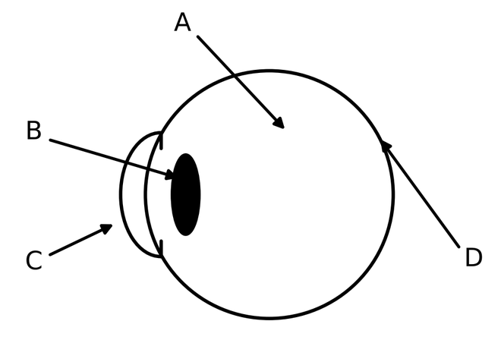
2 | Który z poniższych rodzajów optotypów nosi nazwę od swojego twórcy Landolta? | A | B | C | C | 281784 | Łatwy | 
3 | Który z poniższych rodzajów optotypów nosi nazwę od swojego twórcy Snellena? | A | B | C | B | 281785 | Łatwy
4 | Która odpowiedź prawidłowo opisuje soczewkę sferocylindryczną, przedstawioną na poniższym krzyżu mocy przekrojów głównych? | Sf. -1,00 Cyl. -0,50 oś 45° | Sf. -1,50 Cyl. -0,50 oś 135° | Sf. -1,00 Cyl. -0,50 oś 135° | C | 281786 | Łatwy | 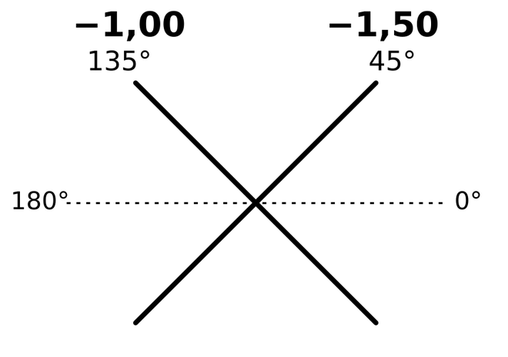
5 | W wyniku przejścia światła białego przez soczewkę skupiającą dochodzi do powstania aberracji chromatycznej. Promień oznaczony na rysunku literą A posiada barwę | zieloną. | czerwoną. | niebieską. | C | 281787 | Łatwy | 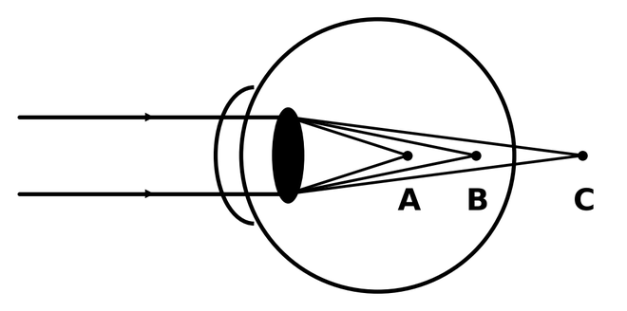
6 | W wyniku przejścia światła białego przez soczewkę skupiającą dochodzi do powstania aberracji chromatycznej. Promień oznaczony na rysunku literą B posiada barwę | zieloną. | czerwoną. | niebieską. | A | 281788 | Łatwy
7 | W wyniku przejścia światła białego przez soczewkę skupiającą dochodzi do powstania aberracji chromatycznej. Promień oznaczony na rysunku literą C posiada barwę | zieloną. | czerwoną. | niebieską. | B | 281789 | Łatwy
8 | Przedstawiony na rysunku test służy do wyznaczania | mocy sferycznej korekcji. | poziomu przekorygowania. | mocy i osi cylindra korygującego. | C | 281790 | Łatwy | 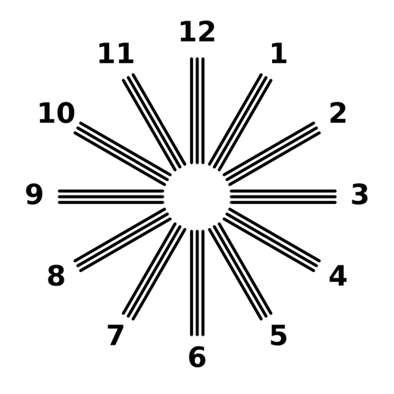
9 | Przedstawiony na rysunku test służy do | badania fuzji i tłumienia. | wyznaczenia oka dominującego. | sprawdzenia widzenia barwnego. | A | 281791 | Łatwy | 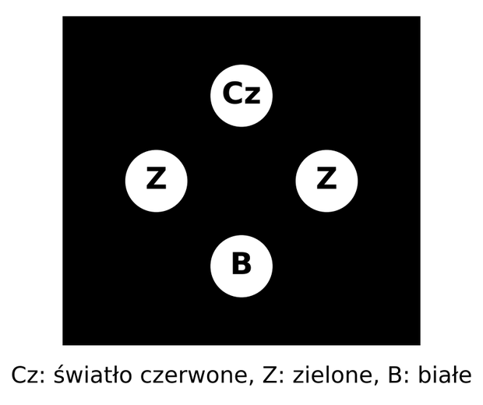
10 | Ruch oczu przedstawiony na poniższym rysunku to | dywergencja. | konwergencja. | sursumdukcja. | A | 281792 | Łatwy | 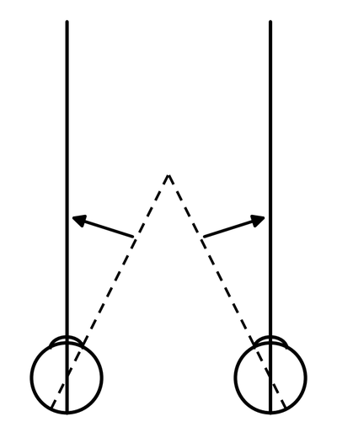
11 | Ruch oczu przedstawiony na poniższym rysunku to | dywergencja. | konwergencja. | deorsumdukcja. | B | 281793 | Łatwy | 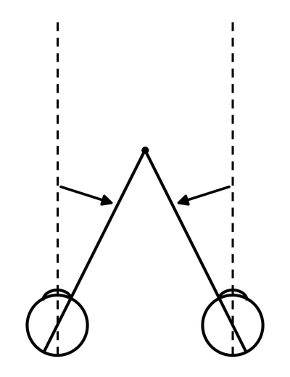
12 | Jaką nazwę nosi zjawisko optyczne zaznaczone jako X na poniższym rysunku? | Środek cylindra. | Centrum astygmatyzmu. | Krążek najmniejszego rozproszenia. | C | 281794 | Łatwy | 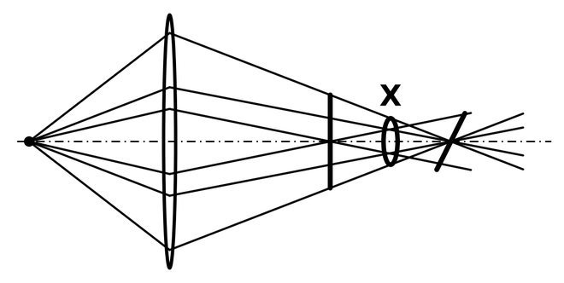
13 | Jaką nazwę noszą ogniska optyczne zaznaczone jako A i B na poniższym rysunku | Liniowe. | Podłużne. | Poprzeczne. | A | 281795 | Łatwy | 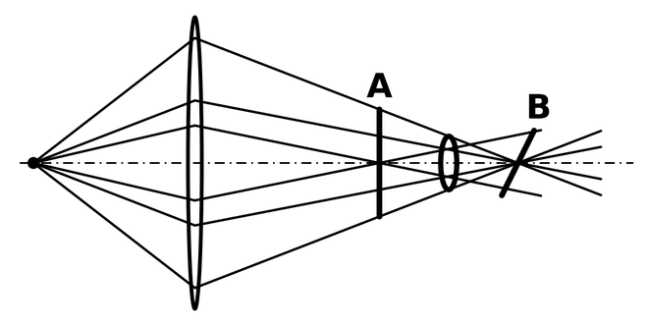
14 | Promień światła pada na powierzchnię płytki szklanej pod kątem Brewstera. Jaką właściwość ma promień odbity? | Jest całkowicie spolaryzowany. | Ma kąt odbicia większy niż kąt padania. | Ma kąt odbicia mniejszy niż kąt padania. | A | 281796 | Łatwy | 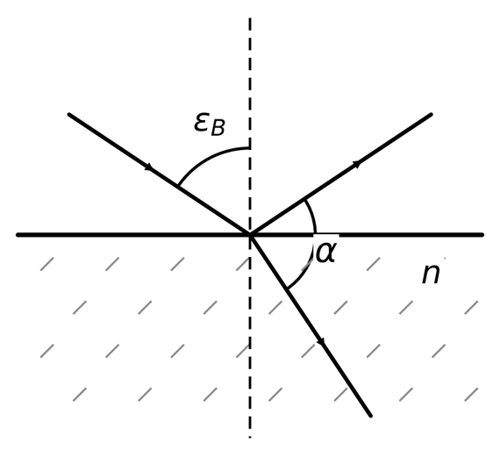
15 | Jeśli promień odbity jest całkowicie spolaryzowany, a promień załamany jest częściowo spolaryzowany to kąt α między nimi jest kątem | ostrym. | prostym. | rozwartym. | B | 281797 | Łatwy
16 | Kąt odchylenia pryzmatu to kąt oznaczony na rysunku jako | φ. | β. | γ. | C | 281798 | Łatwy | 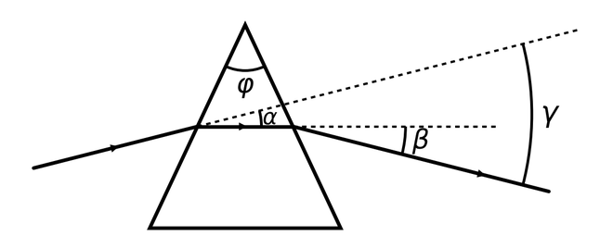
17 | Powiększenie poprzeczne β obrazu A' przedmiotu A utworzonego przez soczewkę S spełnia nierówność: | β = 1. | β < 1. | β > 1. | C | 281799 | Łatwy | 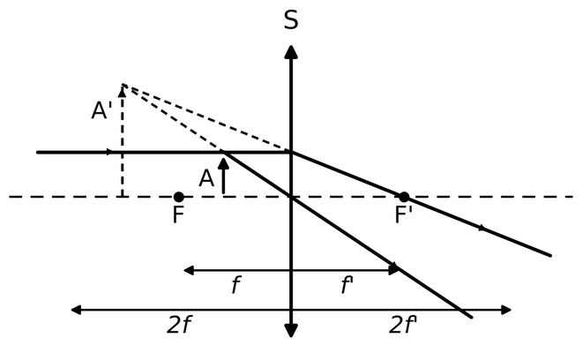
18 | Powiększenie poprzeczne β obrazu A' przedmiotu A utworzonego przez soczewkę S spełnia nierówność: | β = 1. | β < 1. | β > 1. | B | 281800 | Łatwy | 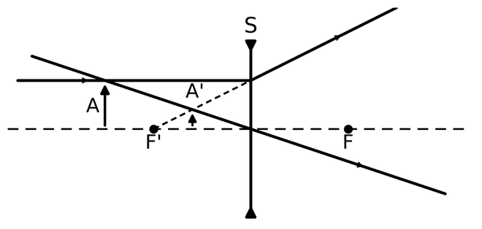
19 | Na przedstawionym rysunku punkt główny obrazowy soczewki skupiającej S przedstawia punkt | A. | B. | C. | C | 281801 | Łatwy
20 | Na przedstawionym rysunku punkt główny przedmiotowy soczewki skupiającej S przedstawia punkt | A. | B. | C. | B | 281802 | Łatwy
21 | Który z poniższych rodzajów optotypów nosi nazwę od swojego twórcy Sloane'a? | A | B | C | A | 281803 | Sredni
22 | Jaka jest oś cylindra korygującego (ujemnego), jeśli po przekorygowaniu w plus, badany widzi figurę promienistą w poniższy sposób? | 10° | 13° | 30° | C | 281804 | Sredni | 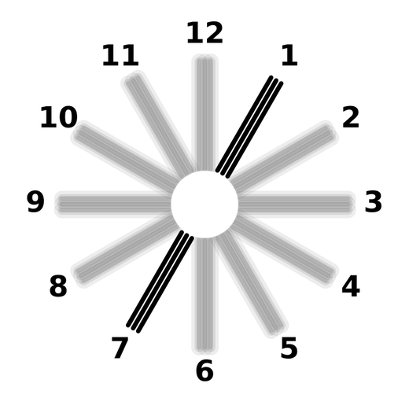
23 | Jaka jest oś cylindra korygującego (ujemnego), jeśli po przekorygowaniu w plus, badany widzi figurę promienistą w poniższy sposób? | 12° | 90° | 180° | C | 281805 | Sredni | 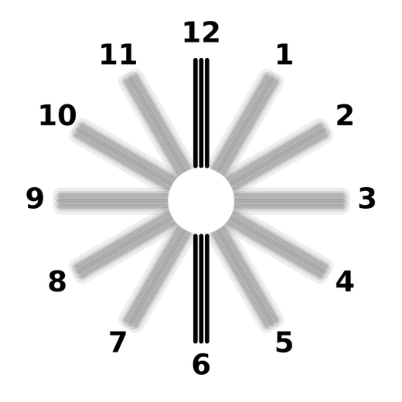
24 | Jak się nazywa i do czego służy poniższy test? | Krzyż Maddoxa – służy do oceny widzenia stereoskopowego. | Cylinder skrzyżowany – służy do oceny osi i mocy astygmatyzmu. | Krzyż Maddoxa – służy do oceny rodzaju i wielkości kąta zeza. | C | 281806 | Sredni | 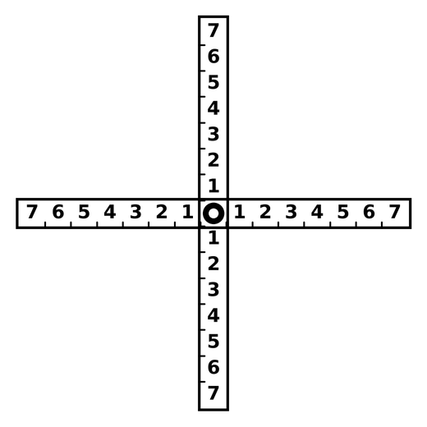
25 | Jak się nazywa i do czego służy poniższy test? | Podwójna linia optotypów – służy do badania kąta zeza. | Test stereopsji – służy do oceny widzenia przestrzennego. | Test zdwojenia pryzmatycznego – służy do równoważenia bodźca do akomodacji. | C | 281807 | Sredni | 
26 | Na poniższym rysunku został przedstawiony rodzaj zeza na dal wzrokową, który ujawnił się po zasłonięciu jednego z oczu. Jest to | egzoforia. | ezoforia. | hipoforia. | A | 281808 | Sredni | 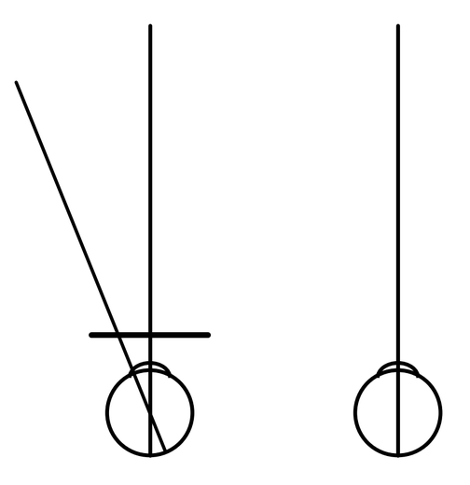
27 | Na poniższym rysunku został przedstawiony rodzaj zeza na dal wzrokową, który ujawnił się po zasłonięciu jednego z oczu. Jest to | egzoforia. | ezoforia. | hiperforia. | B | 281809 | Sredni | 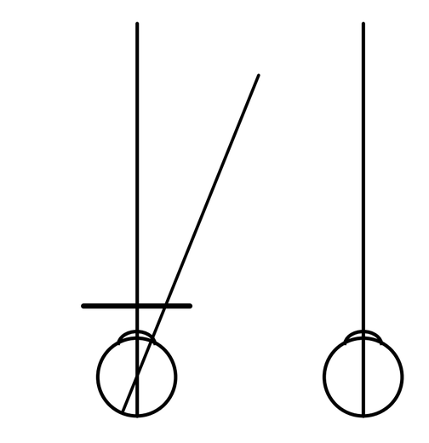
28 | Na poniższym rysunku został przedstawiony rodzaj zeza na bliż wzrokową, który ujawnił się po zasłonięciu jednego z oczu. Jest to | egzoforia. | ezoforia. | incykloforia. | B | 281810 | Sredni | 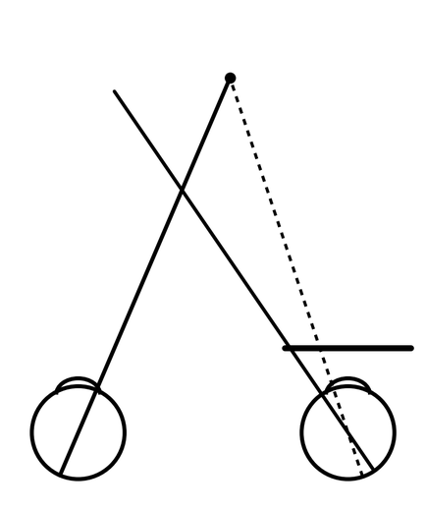
29 | Na prośbę specjalisty, optyk podzielił jednocześnie zapisany pryzmat na oboje oczu. Pierwotny zapis okularów to: OP Sf. -2,00 Cyl. +1,00 oś 30° 4 prdpt Baza 90; OL Sf. -2,50 Cyl. +2,00 oś 70°. Zaznacz odpowiedź, która prawidłowo opisuje moc i położenie baz pryzmatów po symetrycznym rozdzieleniu pryzmatu na oboje oczu. | A | B | C | B | 281811 | Sredni
30 | Który obrazek prawidłowo wskazuje moc i bazę pryzmatu, jaki powstanie ze złożenia dwóch pryzmatów: 8 prdpt BS, 4 prdpt BG przed okiem prawym? | A | B | C | A | 281812 | Sredni | 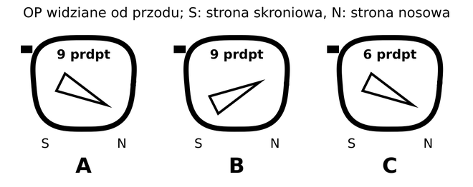
31 | Zaznacz odpowiedź, która prawidłowo wskazuje moc i bazę pryzmatu, jaki powstanie ze złożenia dwóch pryzmatów: 6 prdpt BN, 6 prdpt BD przed okiem lewym. | A | B | C | B | 281813 | Sredni
32 | Który z obrazów, obserwowany w czasie skiaskopii statycznej, oznacza występowanie nadwzroczności, jeśli przed okiem badanego zastosowano soczewkę kompensującą odległość obserwacji? | A | B | C | A | 281814 | Sredni
33 | Który z obrazów, obserwowany w czasie skiaskopii statycznej, oznacza występowanie krótkowzroczności, jeśli przed okiem badanego zastosowano soczewkę kompensującą odległość obserwacji? | A | B | C | B | 281815 | Sredni
34 | Istotę zjawiska kąta granicznego przedstawia bieg promienia | A | B | C | B | 281816 | Sredni | 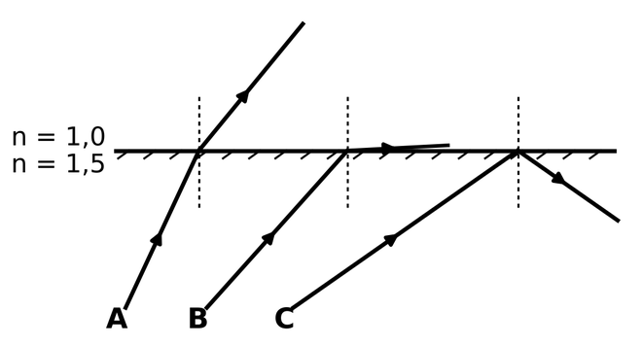
35 | Grafika przedstawia wykresy transmitancji światła białego po przejściu przez różne filtry optyczne. Wykres A jest charakterystyczny dla filtru | zielonego. | czerwonego. | niebieskiego. | C | 281817 | Sredni | 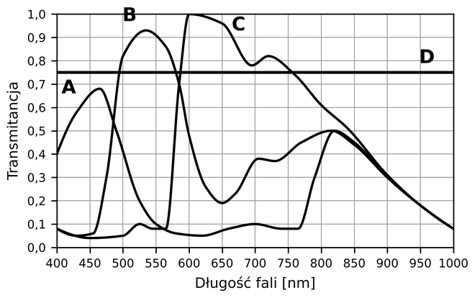
36 | Grafika przedstawia wykresy transmitancji światła białego po przejściu przez różne filtry optyczne. Wykres B jest charakterystyczny dla filtru | zielonego. | czerwonego. | niebieskiego. | A | 281818 | Sredni
37 | Grafika przedstawia wykresy transmitancji światła białego po przejściu przez różne filtry optyczne. Wykres C jest charakterystyczny dla filtru | zielonego. | czerwonego. | niebieskiego. | B | 281819 | Sredni
38 | Obraz przedstawionego na rysunku przedmiotu AB, utworzony przez soczewkę skupiającą S powstanie w odległości od soczewki | większej niż 2f. | mniejszej niż ogniskowej f. | większej niż ogniskowej f lecz mniejszej niż 2f. | A | 281820 | Sredni | 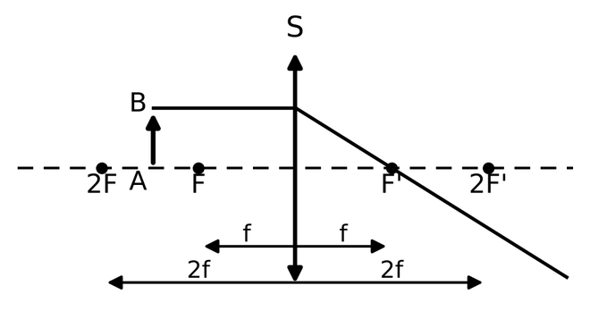
39 | Obraz przedstawionego na rysunku przedmiotu AB utworzony przez soczewkę skupiającą S będzie: | pozorny, prosty, pomniejszony. | rzeczywisty, prosty, pomniejszony. | rzeczywisty, odwrócony, powiększony. | C | 281821 | Sredni
40 | Prawidłowy zapis sferocylindryczny poniższego cylindra skrzyżowanego ma postać: | Sf. +0,50 Cyl. -1,00 | Sf. +0,50 Cyl. -0,50 | Sf. -0,50 Cyl. +0,50 | A | 281822 | Sredni | 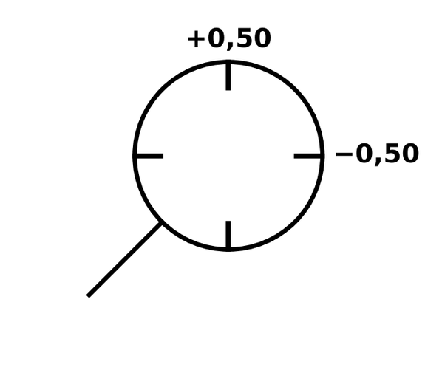
41 | Co może oznaczać, jeśli badany widzi test Wortha w poniższy sposób? Test wyświetlono z rzutnika, filtr czerwony ustawiono przed okiem prawym, filtr zielony przed okiem lewym. | Tłumienie oka lewego. | Tłumienie oka prawego. | Tłumienie naprzemienne. | B | 281823 | Trudny | 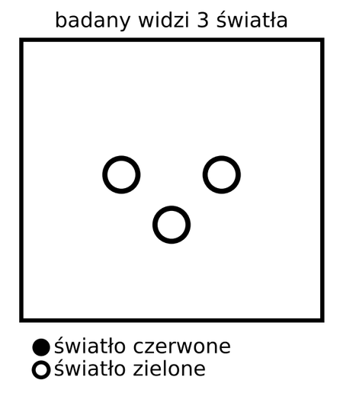
42 | Co może oznaczać, jeśli badany widzi test Wortha w poniższy sposób? Test wyświetlono z rzutnika, filtr czerwony ustawiono przed okiem lewym, filtr zielony przed okiem prawym. | Supresję oka lewego. | Supresję oka prawego. | Supresję naprzemienną. | A | 281824 | Trudny
43 | Co może oznaczać, jeśli badany widzi test Wortha w poniższy sposób? Test wyświetlono z rzutnika, filtr czerwony ustawiono przed okiem lewym, filtr zielony przed okiem prawym. | Zaburzenie ustawienia oczu w kierunku skośnym. | Zaburzenie ustawienia oczu w kierunku wertykalnym. | Zaburzenie ustawienia oczu w kierunku horyzontalnym. | C | 281825 | Trudny | 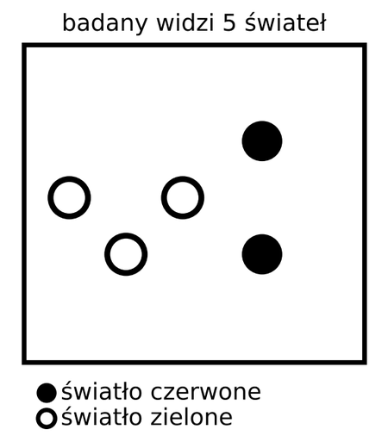
44 | Co może oznaczać, jeśli badany widzi test Wortha w poniższy sposób? Test wyświetlono z rzutnika, filtr czerwony ustawiono przed okiem prawym, filtr zielony przed okiem lewym. | Zaburzenie ustawienia oczu w kierunku skośnym. | Zaburzenie ustawienia oczu w kierunku horyzontalnym. | Zaburzenie ustawienia oczu w kierunku wertykalnym. | C | 281826 | Trudny | 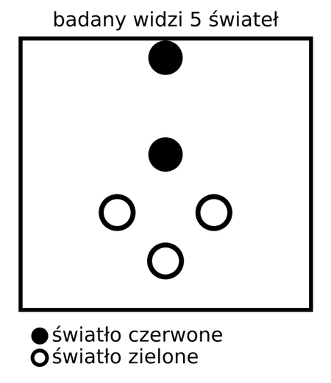
45 | Co może oznaczać, jeśli badany widzi test Wortha w poniższy sposób? Test wyświetlono z rzutnika, filtr czerwony ustawiono przed okiem lewym, filtr zielony przed okiem prawym. | Zaburzenie ustawienia oczu w kierunku wertykalnym. | Zaburzenie ustawienia oczu w kierunku skośnym. | Zaburzenie ustawienia oczu w kierunku horyzontalnym. | B | 281827 | Trudny | 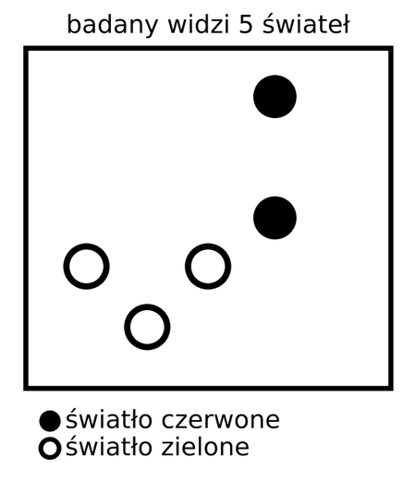
46 | Który z poniżej przedstawionych cylindrów skrzyżowanych jest najlepszy do dokładnego wyznaczania osi i mocy astygmatyzmu oka, jeśli osoba badana jest w stanie uzyskać wysoką ostrość widzenia? | A | B | C | A | 281828 | Trudny
47 | Dla jakiej odległości pomiarowej został zaprojektowany poniższy krzyż Maddoxa, jeśli skala z małymi liczbami jest w centymetrach, a skala z dużymi cyframi w pryzmodioptriach? | 7 metrów | 5 metrów | 4 metrów | B | 281829 | Trudny | 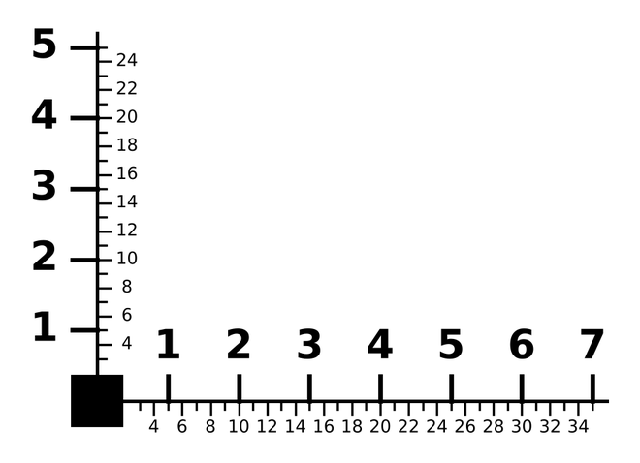
48 | Jaki rodzaj zeza na [nieczytelne] wzrokową przedstawiono na poniższym rysunku? | Egzoforie ( zez ukryty) | egzotropie ( zez jawny ) | Ezoforie ( zez ukryty ) | B | 281830 | Trudny | 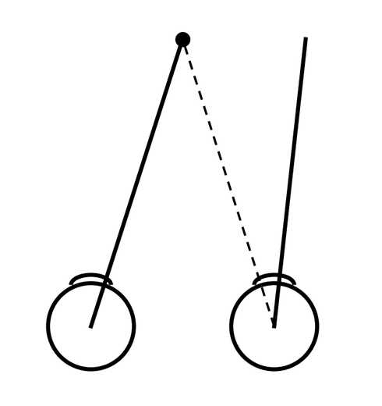
49 | Położenie kresek obecnych na poniżej przedstawionych soczewkach kontaktowych oznacza | stronę soczewki. | przebieg osi cylindra. | wielkość rotacji soczewki. | C | 281831 | Trudny | 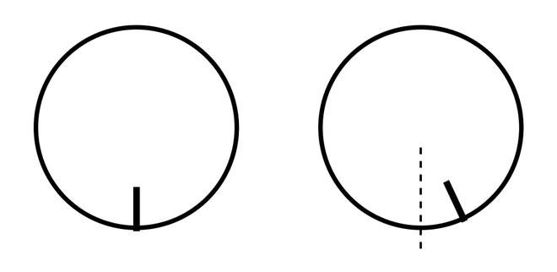
50 | Na prośbę specjalisty, optyk podzielił jednocześnie zapisany pryzmat na oboje oczu. Pierwotny zapis okularów to: OP Sf. -1,00 Cyl. -1,00 oś 30°; OL Sf. -0,50 Cyl. -1,00 oś 170° 8 prdpt Baza 90. Zaznacz odpowiedź, która prawidłowo przedstawia położenie baz pryzmatów po symetrycznym rozdzieleniu pryzmatu na oboje oczu. | A | B | C | C | 281832 | Trudny
51 | Nazwy trzech brakujących zakresów widma fal elektromagnetycznych wskazanych na rysunku to: | A – ultrafiolet, B – podczerwień, C – promienie X (Roentgena). | A – podczerwień, B – ultrafiolet, C – promienie X (Roentgena). | A – promienie X (Roentgena), B – ultrafiolet, C – podczerwień. | C | 281833 | Trudny
52 | Przebieg promienia, pokazany na poniższym rysunku, przedstawia zjawisko optyczne, które jest wykorzystywane w | światłowodzie. | fotopowielaczu. | powłokach antyrefleksyjnych. | A | 281834 | Trudny | 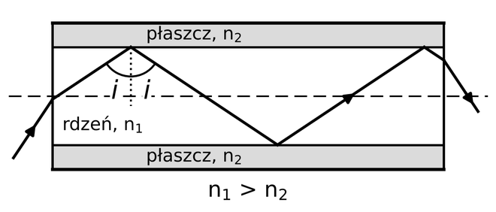
53 | Jakie zjawisko optyczne jest wykorzystywane w poniższym urządzeniu? | Odbicie [nieczytelne]. | Całkowite wewnętrzne odbicie. | Kąt graniczny na granicy dwóch ośrodków. | B | 281835 | Trudny
54 | Ognisko obrazowe soczewki rozpraszającej S przedstawia na rysunku punkt | A. | B. | C. | B | 281836 | Trudny | 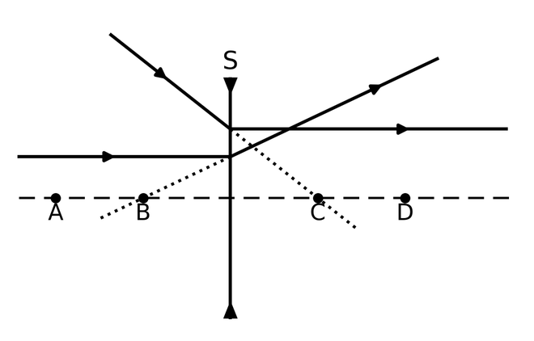
55 | Ognisko przedmiotowe soczewki rozpraszającej S przedstawia na rysunku punkt | A. | B. | C. | C | 281837 | Trudny
56 | Który z obrazów, obserwowany w czasie skiaskopii statycznej, oznacza występowanie astygmatyzmu skośnego, jeśli przed okiem badanego zastosowano soczewkę kompensującą odległość obserwacji? | A | B | C | C | 281838 | Trudny
57 | Grafika przedstawia wykresy transmitancji światła białego po przejściu przez różne filtry optyczne. Wykres D jest charakterystyczny dla filtru | brązowego. | granatowego. | neutralnego szarego. | C | 281839 | Trudny
58 | Co przedstawia poniższy schemat? | Budowę lasera. | Cewkę indukcyjną. | Podgrzewacz do opraw okularowych. | A | 281840 | Trudny | 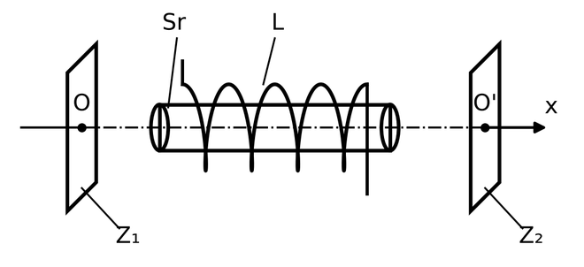
59 | Promień światła pada na powierzchnię płytki szklanej pod kątem Brewstera. Jaką właściwość ma promień załamany? | Jest całkowicie spolaryzowany. | Jest częściowo spolaryzowany. | Ma kąt odbicia inny niż kąt padania. | B | 281841 | Trudny | 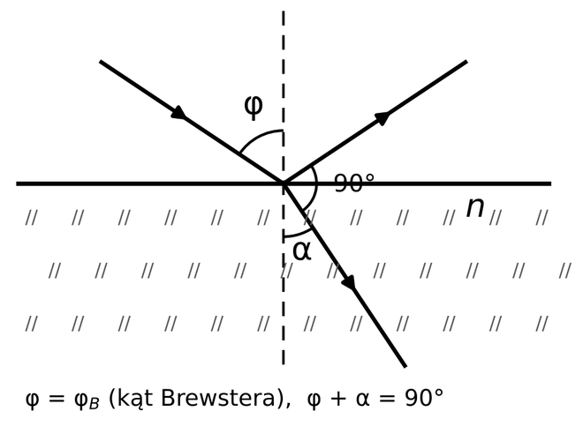
60 | Jaki przyrząd optyczny przedstawia poniższy schemat? | Lunetę Keplera. | Lunetę Galileusza. | Mikroskop optyczny. | C | 281842 | Trudny | 